ユーザー新規登録
画面ID | REG01 | 画面名 | ユーザー新規登録画面 |  | 作成者 | 高橋 圭佑 | 更新日 | 2023-10-03

1
1
画面イメージ
 |  |  |  |  |  |  | 画面部品 | Action

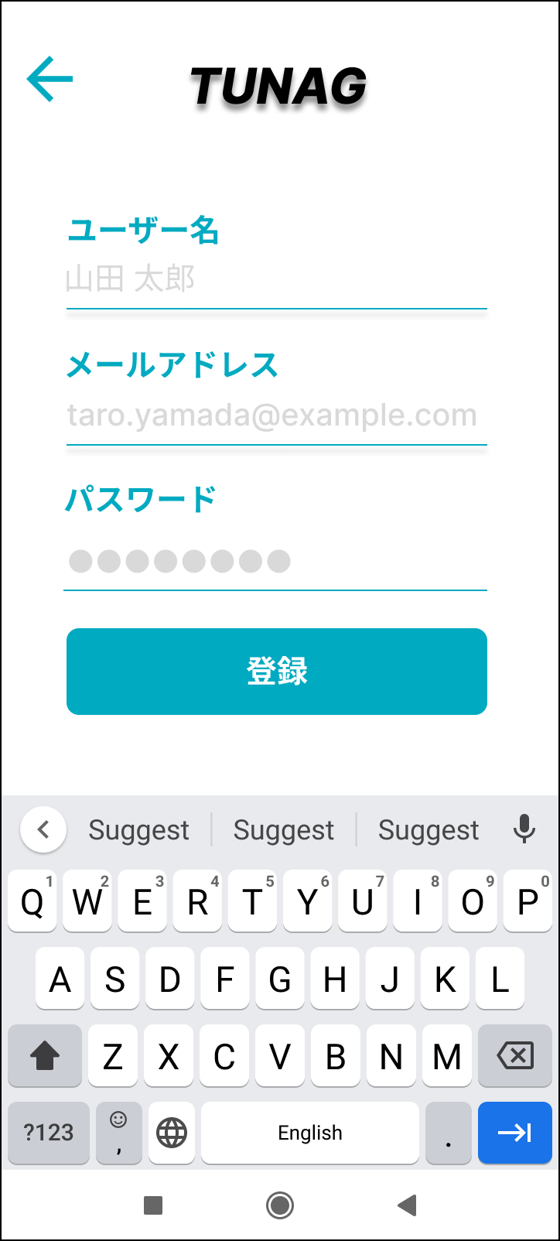
1
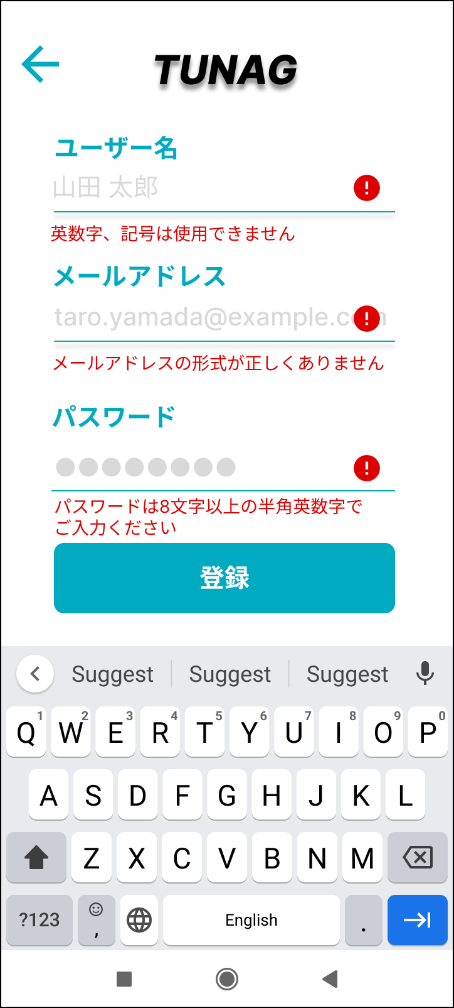
1

2
3
2
9
4
5
3
10

6
7
4
11
8
5

画面部品
No. | 部品名 | 種類 | 表示文字数 | 入力文字数 |  | 文字種 | 状態 | 備考
 |  |  |  | 最小 | 最大
1 | 「戻る」ボタン | ボタン
2 | ユーザー名（ラベル） | ラベル
3 | ユーザー名（入力欄） | テキストボックス |  |  | 64 | 日本語 |  | 初期表示はヒントを表示する
4 | メールアドレス（ラベル） | ラベル
5 | メールアドレス（入力欄） | テキストボックス |  |  | 254 |  |  | 初期表示はヒントを表示する
6 | パスワード（ラベル） | ラベル
7 | パスワード（入力欄） | テキストボックス |  | 8 |  |  |  | 初期表示はヒントを表示する
8 | 「登録」ボタン | ボタン |  |  |  |  | 非活性 | ユーザー名、メールアドレス、パスワードすべての入力欄に入力されたときに活性化
9 | ログインエラーメッセージ | ラベル |  |  |  |  |  | 入力値チェックでエラー時に表示
10 | メールアドレスエラーメッセージ | ラベル |  |  |  |  |  | 入力値チェックでエラー時に表示
11 | パスワードエラーメッセージ | ラベル |  |  |  |  |  | 入力値チェックでエラー時に表示

イベント
No. | Action | 処理 |  |  |  | メッセージ
1 | 「戻る」ボタン押下 | ログイン画面に戻る
2 | ユーザー名入力 | ■入力値チェック キーボードのDoneもしくはフォーカスアウトで入力値を確定。 入力されたユーザー名に対してバリデーションを実施し、条件に満たない場合はエラーメッセージを表示する |  |  |  | ※エラーメッセージ 英数字、記号は使用できません
3 | メールアドレス入力 | ■入力値チェック キーボードのDoneもしくはフォーカスアウトで入力値を確定。 入力されたメールアドレスに対してバリデーションを実施し、条件に満たない場合はエラーメッセージを表示する |  |  |  | ※エラーメッセージ メールアドレスの形式が正しくありません
4 | パスワード入力 | ■入力値チェック キーボードのDoneもしくはフォーカスアウトで入力値を確定。 入力されたパスワードに対してバリデーションを実施し、条件に満たない場合はエラーメッセージを表示する |  |  |  | ※エラーメッセージ パスワードは8文字以上の半角英数字でご入力ください
5 | 「登録」ボタン押下 | DBへ登録処理を行い、登録完了画面へ遷移する。

